Solicitud gráfica
 | Área: | Ciencias Naturales |  |  | Fecha:
 | Grado: | 6 |  |  | 2015-11-08
 | Título del tema: | La nutrición y la digestión en el ser humano |  |  | ¿Cuaderno de estudio o recurso? | Cuaderno de Estudio
 | Editor: | Diego Molina

 | Código guión o recurso: | CN_06_05_REC10 | ← Para determinar este código, visite la hoja de Ayuda
 |  |  |  |  | ESPECIFICACIÓN DE ARCHIVOS A ENTREGAR
Núm. | Archivo Shutterstock o ruta en web | Imagen para: | Tipo | Formato | Nombre imagen SMALL | Tamaño imagen SMALL | Nombre imagen ZOOM | Tamaño imagen ZOOM | Descripción | Observaciones
IMG01 | CN_06_04_CO/ CN_06_04_CO_IMG02 | Cuaderno de Estudio | Ilustración | Horizontal | CN_06_05_REC10_IMG01_small | 526 x 370 px | CN_06_05_REC10_IMG01_zoom | 800 x 600 px | Sistemas asociados al sistema digestivo | Esta imagen ya está ilustrada en la carpeta CN_06_04_CO
IMG02 | 6° Primaria/Ciencias de la Naturaleza/Cuaderno de estudio/El aparato digestivo y el sistema excretor/La nutrición y los tipos de alimento. | Cuaderno de Estudio | Fotografía | Vertical | CN_06_05_REC10_IMG02_small | 526 x 370 px | CN_06_05_REC10_IMG02_zoom | 800 x 600 px | Alimentos
IMG03 | CN_06_04_CO/ CN_06_04_CO_IMG07 | Cuaderno de Estudio | Ilustración | Horizontal | CN_06_05_REC10_IMG03_small | 526 x 370 px | CN_06_05_REC10_IMG03_zoom | 800 x 600 px | Alimentos separados por estructurales, energéticos y reguladores | Esta imagen ya está ilustrada en la carpeta CN_06_04_CO. Sin embargo, si es posible, agrandar un poco más la parte de los alimentos y recortar el margen blanco.
IMG04 | 55920286 | Cuaderno de Estudio | Fotografía | Horizontal | CN_06_05_REC10_IMG04_small | 526 x 370 px | CN_06_05_REC10_IMG04_zoom | 800 x 600 px | Pirámide alimenticia
IMG05 | 119134822 | Cuaderno de Estudio | Ilustración | Horizontal | CN_06_05_REC10_IMG05_small | 526 x 370 px | CN_06_05_REC10_IMG05_zoom | 800 x 600 px | Deglución del alimento | Quitar el título "Swallowing". Cambiar nombres como se muestra en la imagen. Bolus of food: Bolo alimenticio / Upper esophageal sphincter (UES) closed : Esfínter esofágico superior (EES) cerrado / Tongue blocks the oral cavity: Lengua bloqueando la cavidad oral / UES open: EES abierto / Epliglottis blocks the larynx: Epiglotis bloqueando la laringe / Esophagus: Esófago / UES re-closes: EES cerrado / soft palate blocks the nasal cavity: Paladar suave bloqueando la cavidad nasal Incluir las palabras: Entrada de aire por la nariz / Faringe / Laringe / Tráquea
IMG06 | 23723875 | Cuaderno de Estudio | Ilustración | Vertical | CN_06_05_REC10_IMG06_small | 526 x 370 px | CN_06_05_REC10_IMG06_zoom | 800 x 600 px | Movimientos peristálticos del esófago | 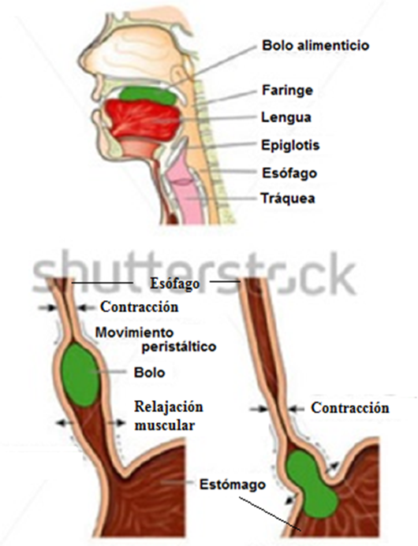 Cambiar nombres a español: Bolus of food: Bolo alimenticio / Pharynx: Faringe / Tongue: Lengua / Epiglottis: Epiglotis / Esophagus: Esófago / Trachea: Tráquea /Constiction: Contracción / Peristaltic wave: Movimiento peristáltico / Bolus: Bolo / Relaxation: Relajación muscular / Stomach: Estómago Eliminar la palabra: shortening Incluir la palabra Esófago con las líneas en los dos dibujos inferiores, También incluir la segunda línea que señala el estómago con e dibujo izquierdo, añadir la palabra al dibujo de abajo izquierda: Contracción
IMG07 | 99460160 | Cuaderno de Estudio | Ilustración | Horizontal | CN_06_05_REC10_IMG07_small | 526 x 370 px | CN_06_05_REC10_IMG07_zoom | 800 x 600 px | Estómago | 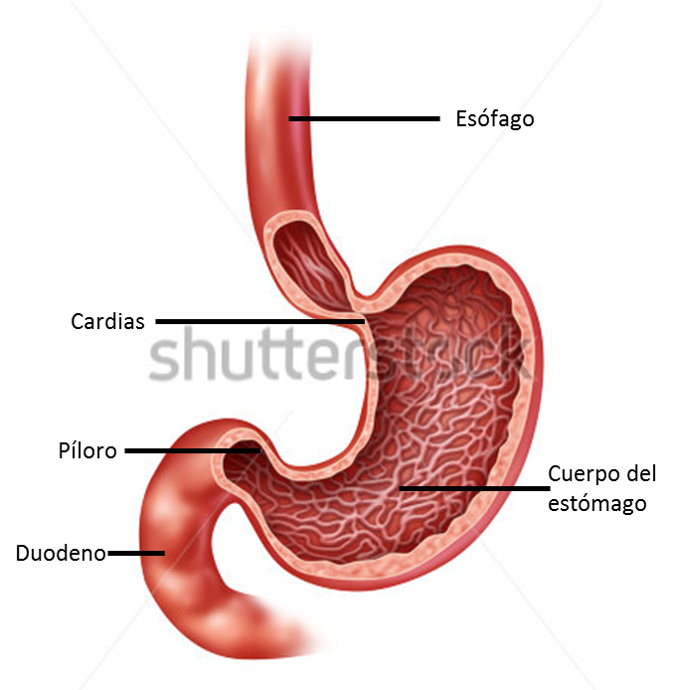 Colocar nombres y señalizaciones: Esófago / Cuerpo del estómago / Píloro / Cardias / Duodeno
IMG08 | 6° Primaria/Ciencias de la Naturaleza/Cuaderno de estudio/El aparato digestivo y el sistema excretor/el aparato digestivo. | Cuaderno de Estudio | Ilustración | Vertical | CN_06_05_REC10_IMG08_small | 526 x 370 px | CN_06_05_REC10_IMG08_zoom | 800 x 600 px | Sistema digestivo humano | 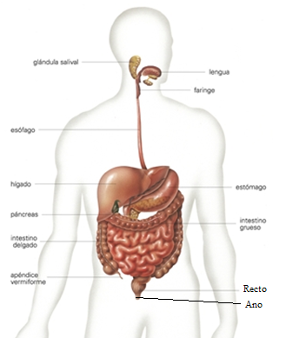 Eliminar la palabra: vermiforme, cambiar las palabras ampolla rectal por: Recto e incluir l señalización del ano, como se muestra en la imagen
IMG09 | 6° Primaria/Ciencias de la Naturaleza/Cuaderno de estudio/El aparato digestivo y el sistema excretor/El hígado y el páncreas | Cuaderno de Estudio | Fotografía | Horizontal | CN_06_05_REC10_IMG09_small | 526 x 370 px | CN_06_05_REC10_IMG09_zoom | 800 x 600 px | Hígado y páncreas | 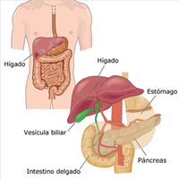 Sin cambios
IMG10 | 127061000 | Cuaderno de Estudio | Fotografía | Horizontal | CN_06_05_REC10_IMG10_small | 526 x 370 px | CN_06_05_REC10_IMG10_zoom | 800 x 600 px | Tomate y naranja con moho
IMG11 | 988454 | Cuaderno de Estudio | Fotografía | Horizontal | CN_06_05_REC10_IMG11_small | 526 x 370 px | CN_06_05_REC10_IMG11_zoom | 800 x 600 px | Manos lavando verduras
IMG12 | 107559128 | Cuaderno de Estudio | Fotografía | Horizontal | CN_06_05_REC10_IMG12_small | 526 x 370 px | CN_06_05_REC10_IMG12_zoom | 800 x 600 px | Niña cepillandose los dientes
IMG13 | 176963621 | Cuaderno de Estudio | Fotografía | Horizontal | CN_06_05_REC10_IMG13_small | 526 x 370 px | CN_06_05_REC10_IMG13_zoom | 800 x 600 px | Gastritis

